Estadísticas
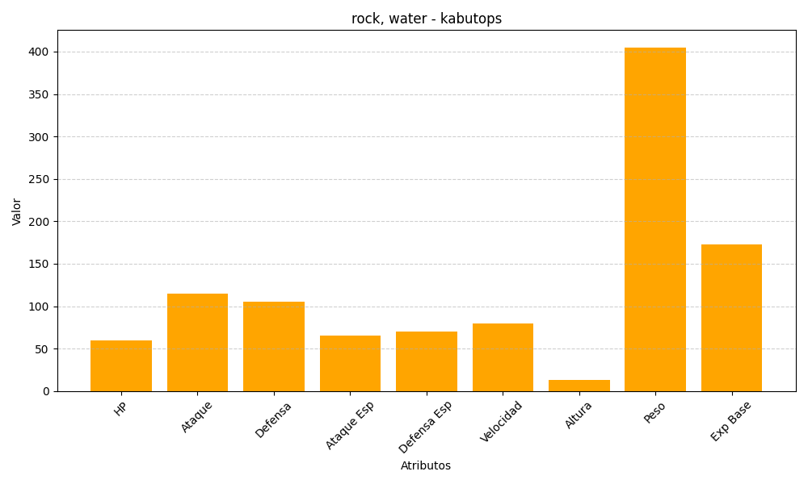
ID | Nombre | Tipo | HP | Ataque | Defensa | Ataque Especial | Defensa Especial | Velocidad | Altura | Peso | Experiencia Base
141 | kabutops | rock, water | 60 | 115 | 105 | 65 | 70 | 80 | 13 | 405 | 173

